Indice_Grupo
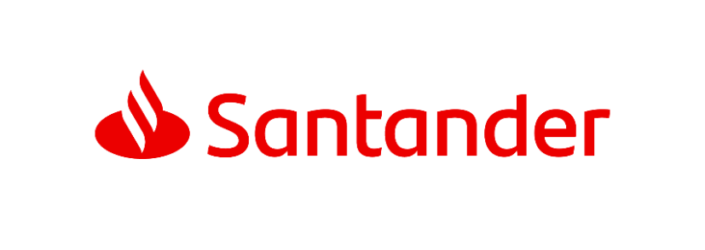

G R U P O

• | Datos básicos
• | Resultados ordinarios EUROS | Serie trimestral
• | Resultados ordinarios EUROS CONSTANTES | Serie trimestral
• | Tipos de cambio
• | Comisiones netas
• | Costes de explotación
• | Dotaciones por insolvencias
• | Balance | Serie trimestral
• | Préstamos y anticipos a la clientela | Serie trimestral
• | Riesgos | Serie trimestral
• | Recursos de la clientela | Serie trimestral
• | Recursos propios

